レポートを作成
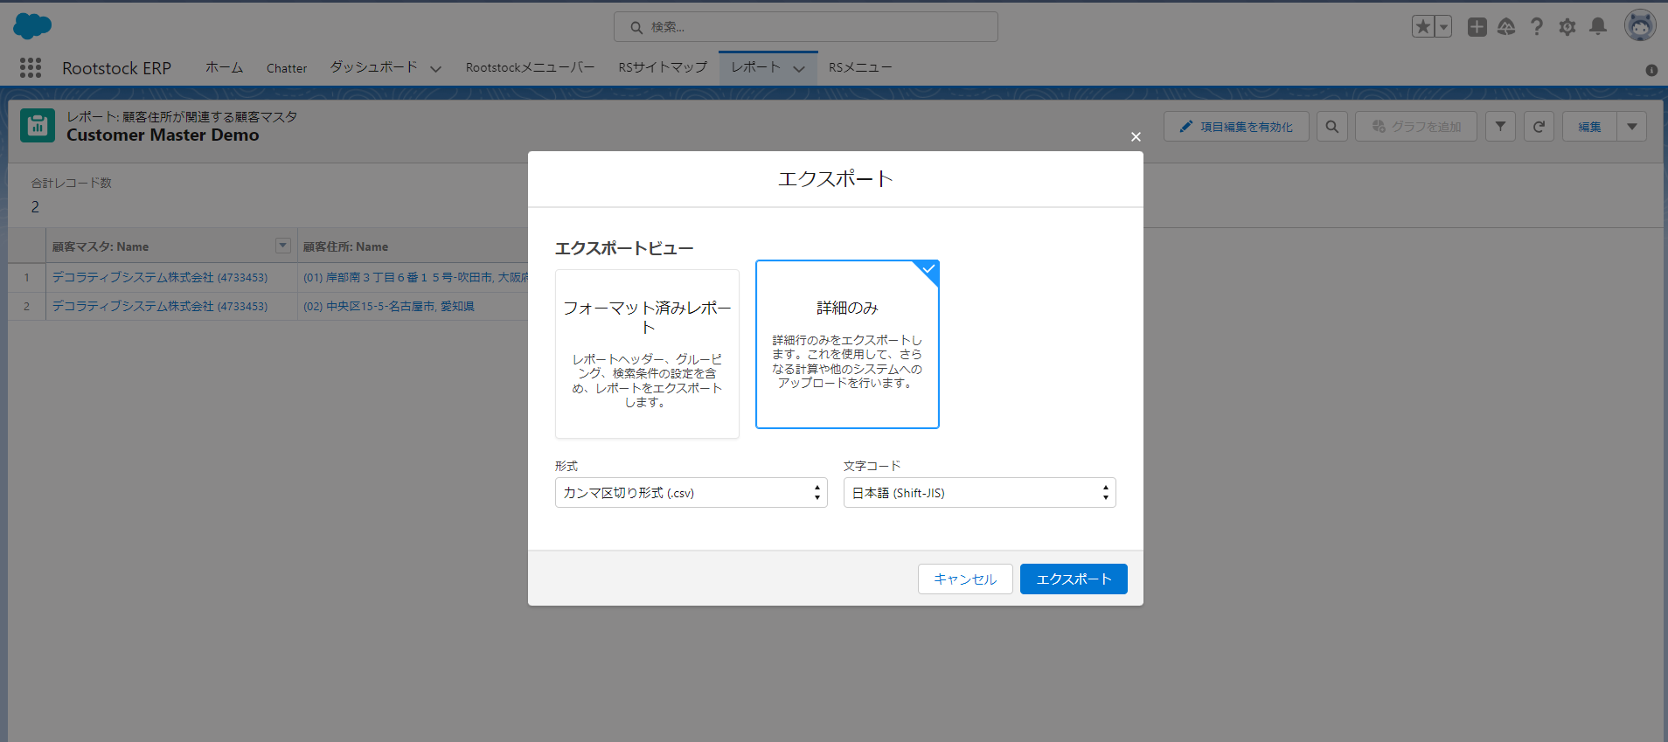
1. 顧客マスタ一覧のレポートを作成します
 | レポートタブをクリックする
 | 新規レポートをクリックする

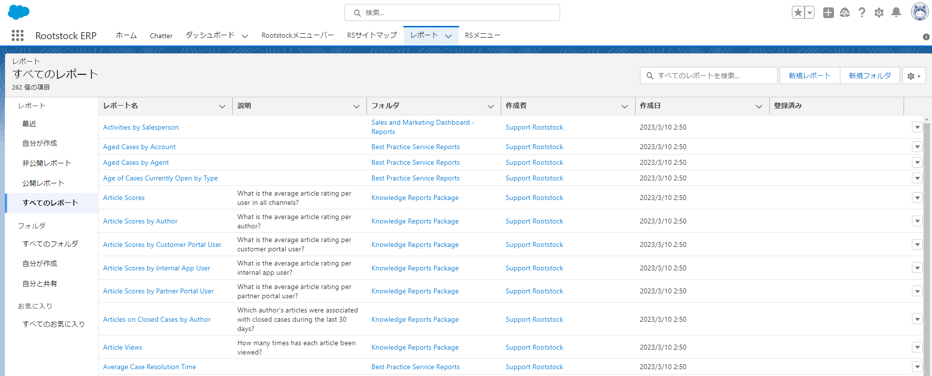

 | カテゴリ：すべてをクリックする
 | レポートタイプを選択する
 | レポートタ開始ボタンをクリックする
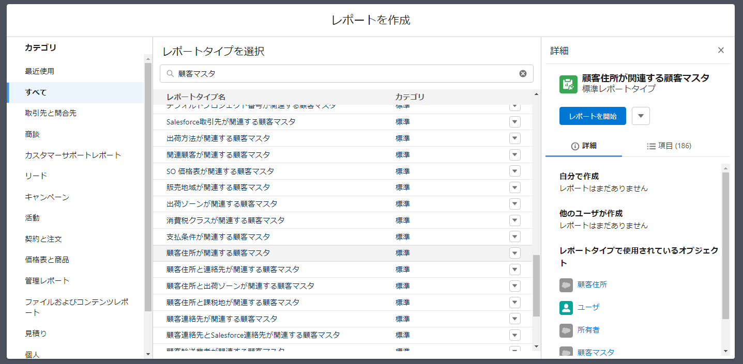

 | レポート開始ボタンをクリックしたあとで、以下ので画面が表示される

 | 表示したいカラムを選択する

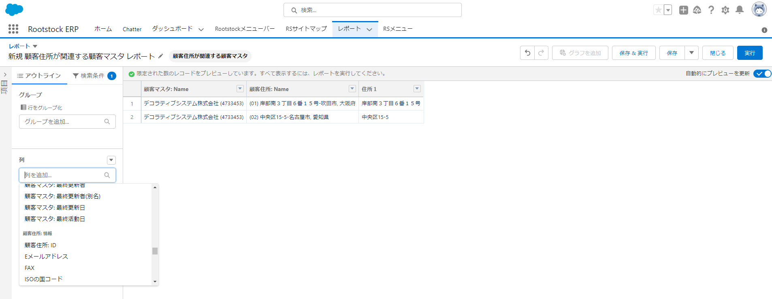

 | 保存＆実行ボタンをクリックする
 | レポート名を入力する
 | レポート説明を入力する
 | 保存したいフォルダを選択する
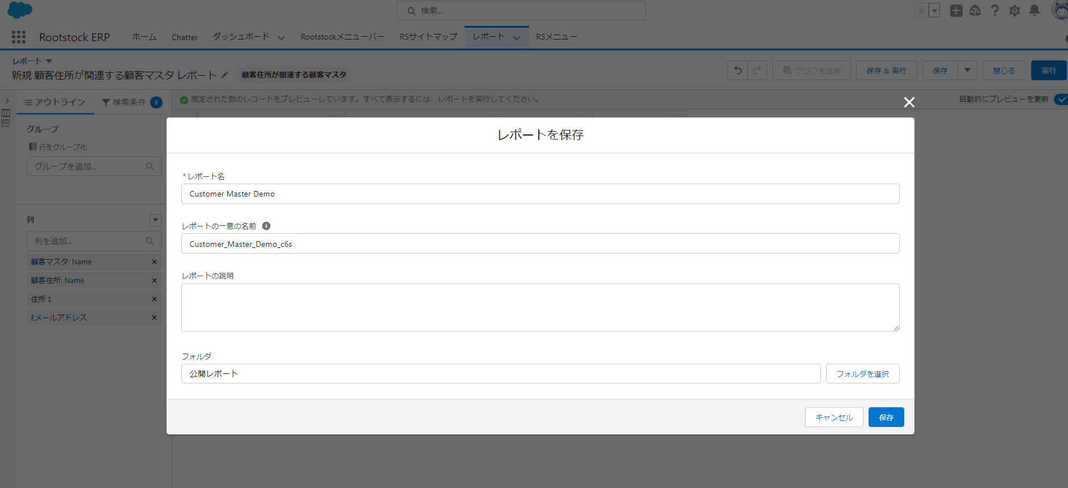

実行したレポートをエクスポートすれば、エクスポートをクリックする

 | エクスポートするファイルの形式を設定してエクスポートボタンをクリックする

